MAIL
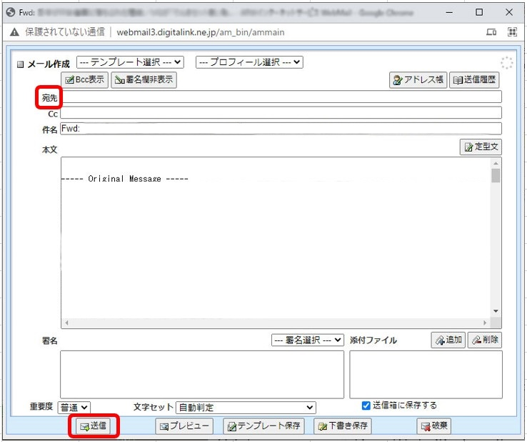
 | 新メールサーバのパスワード設定

 | メールの新しいパスワードは、以下の通りです。

 | 新パスワード： |  | xV7mWCBg

 | パスワード変更作業
 | １．メールの送受信を行うと以下のポップアップ画面が表示されます。
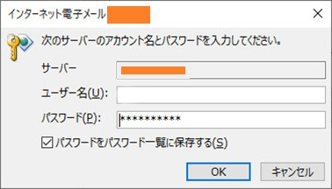

（アカウント名）

 | ２．[パスワード]に上記の新パスワードを入力し､[OK]ボタンをクリックします。
 |  | 【注意】アカウント名は変更しないでください。
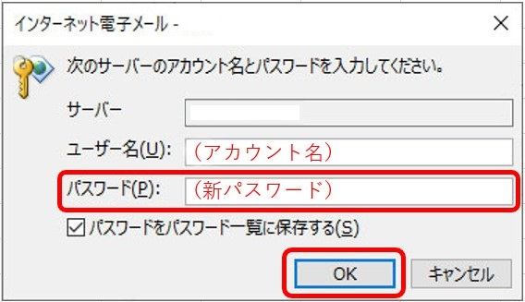

参考１：Webメールを使って、メールの取りこぼしを確認したい場合

 | １．以下のURLにアクセスします。
 |  | http://webmail3.digitalink.ne.jp/am_bin/amlogin

 | ２．以下のユーザIDとパスワードを入力し、[ログイン]をクリックします。
 |  | ユーザID： | sugawara@yahoo.co.jp
 |  | パスワード： | P3zVaANK
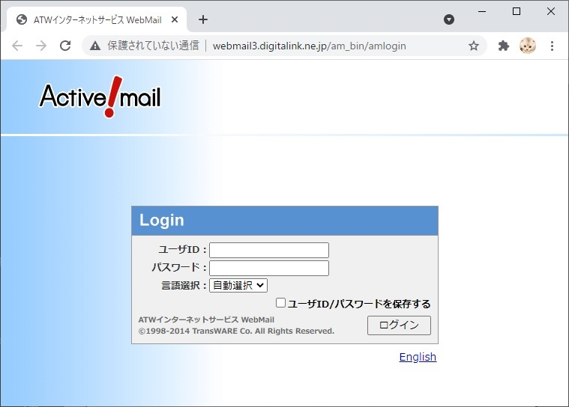

(ユーザID）
(既存のメールパスワード）

 | ３．受信箱に入っているメールをチェックしてください。
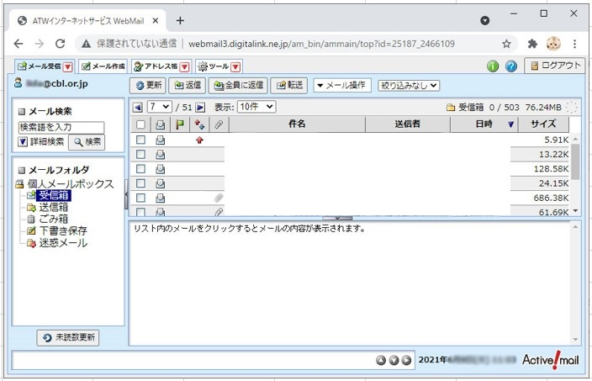

参考２：Webメールから新メールサーバにメールを転送する場合

 | 必要なメールを転送する手順は、以下の通りです。

 | １．転送したいメールにチェックを入れます。
 | ２．[転送]ボタンをクリックします。
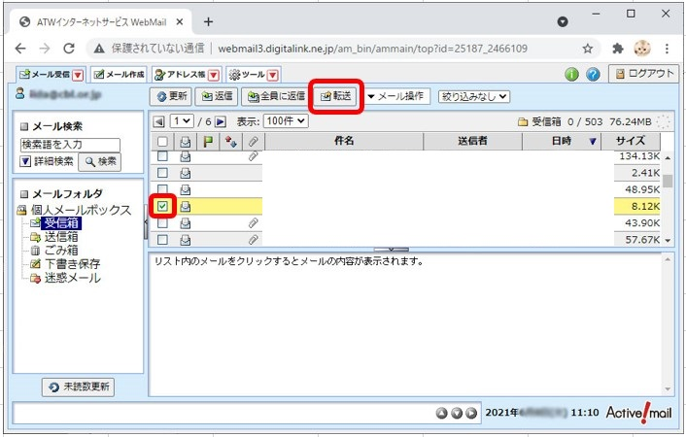

 | ３．以下のメールアドレスを宛先に入力し、[送信]をクリックします。 |  | sugawara@v2000-124.mailsecure.jp
 |  | メールアドレス： | sugawara@v2000-124.mailsecure.jp
★会社のメールアドレス宛てには転送できませんので、ご注意ください。

